Sheet1
ベルヌーイ試行
0 | 0.4
0.2
0.4
0.6
0.8
1 | 0.6
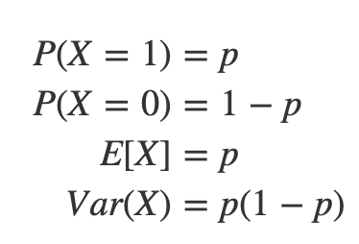
ベルヌーイ試行
 | X |  | P
合格率60％ | 0 | 1−p | 0.4
 | 0.2
 | 0.4
 | 0.6
 | 0.8
 | 1 | ｐ | 0.6

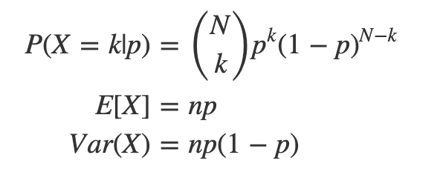

2項分布
2項分布 |  | P
 | 0 | 0.01024
合格率60％ | 1 | 0.0768
５回目で合格 | 2 | 0.2304
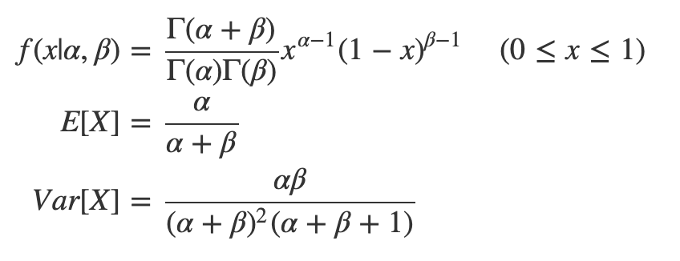
 | 3 | 0.3456
 | 4 | 0.2592
 | 5 | 0.07776

ベータ分布
α | 1 | 2 | 2 | 4
β | 1 | 1 | 3 | 7
m | 0 | 1 | 1 | 3
n | 0 | 0 | 2 | 6
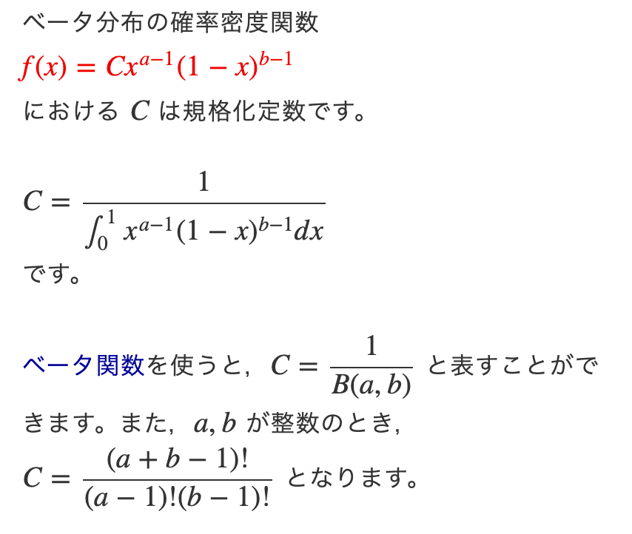
B(α、β） | 1 | 2 | 12 | 840

 | α＝1、β＝1 | α＝2、β＝1 | α＝2、β＝3 | α＝4、β＝7
0 |  | 0 | 0 | 0
0.1 | 1 | 0.1 | 0.081 | 0.000531441
0.2 | 1 | 0.2 | 0.128 | 0.002097152
0.3 | 1 | 0.3 | 0.147 | 0.003176523
0.4 | 1 | 0.4 | 0.144 | 0.002985984
0.5 | 1 | 0.5 | 0.125 | 0.001953125
0.6 | 1 | 0.6 | 0.096 | 0.000884736
0.7 | 1 | 0.7 | 0.063 | 0.000250047
0.8 | 1 | 0.8 | 0.032 | 0.000032768
0.9 | 1 | 0.9 | 0.009 | 0.000000729
1 |  |  | 0 | 0
0 |  | 0 | 0 | 0
0.1 | 1 | 0.1 | 0.081 | 0.000531441
0.2 | 1 | 0.2 | 0.128 | 0.002097152
0.3 | 1 | 0.3 | 0.147 | 0.003176523
0.4 | 1 | 0.4 | 0.144 | 0.002985984
0.5 | 1 | 0.5 | 0.125 | 0.001953125
0.6 | 1 | 0.6 | 0.096 | 0.000884736
0.7 | 1 | 0.7 | 0.063 | 0.000250047
0.8 | 1 | 0.8 | 0.032 | 0.000032768
0.9 | 1 | 0.9 | 0.009 | 0.000000729
1.0 |  |  | 0 | 0

 | α＝1、β＝1 | α＝2、β＝1 | α＝2、β＝3 | α＝4、β＝7
0 |  | 0 | 0 | 0
0.1 | 1 | 0.2 | 0.972 | 0.44641044
0.2 | 1 | 0.4 | 1.536 | 1.76160768
0.3 | 1 | 0.6 | 1.764 | 2.66827932
0.4 | 1 | 0.8 | 1.728 | 2.50822656
0.5 | 1 | 1 | 1.5 | 1.640625
0.6 | 1 | 1.2 | 1.152 | 0.74317824
0.7 | 1 | 1.4 | 0.756 | 0.21003948
0.8 | 1 | 1.6 | 0.384 | 0.02752512
0.9 | 1 | 1.8 | 0.108 | 0.00061236
1 |  |  | 0 | 0
0 |  | 0 | 0 | 0
0.1 | 1 | 0.2 | 0.972 | 0.44641044
0.2 | 1 | 0.4 | 1.536 | 1.76160768
0.3 | 1 | 0.6 | 1.764 | 2.66827932
0.4 | 1 | 0.8 | 1.728 | 2.50822656
0.5 | 1 | 1 | 1.5 | 1.640625
0.6 | 1 | 1.2 | 1.152 | 0.74317824
0.7 | 1 | 1.4 | 0.756 | 0.21003948
0.8 | 1 | 1.6 | 0.384 | 0.02752512
0.9 | 1 | 1.8 | 0.108 | 0.00061236
1.0 |  |  | 0 | 0
合計 | 9 | 9 | 9.9 | 10.0065042

α | 1 | 2 | 2 | 4
β | 1 | 1 | 3 | 7
m | 0 | 1 | 1 | 3
n | 0 | 0 | 2 | 6 | α | 2
B(α、β） | 1 | 2 | 12 | 840 | β | 1
 |  |  |  |  | 0 | #VALUE!
 |  |  |  |  | 0.1 | 0.01
0 | 0 | 0 | 0 | 0 | 0.2 | 0.03
0.1 | 0.1 | 0.01 | 0.052300000002 | 0.012795198401 | 0.3 | 0.05
0.2 | 0.1 | 0.03 | 0.12850000001 | 0.10807868322
0.3 | 0.1 | 0.05 | 0.16750000001 | 0.22951540001
0.4 | 0.1 | 0.070000000001 | 0.17650000001 | 0.26733011672
0.5 | 0.1 | 0.090000000001 | 0.16269999997 | 0.21040560163
0.6 | 0.1 | 0.11 | 0.13330000001 | 0.11711311841
0.7 | 0.1 | 0.12999999999 | 0.095500000004 | 0.044169803205
0.8 | 0.1 | 0.15 | 0.056500000002 | 0.0097277200012
0.9 | 0.1 | 0.17 | 0.023500000001 | 0.00085523680011
1.0 | 0.1 | 0.19 | 0.0037000000002 | 9.1216000011E-06
 | 1 | 1 | 1 | 1

